【様式１】地域連携活動実施状況報告書
様式１
 |  |  |  |  |  |  | 令和 | 4年 | 4 | 月 | 15 | 日

就労継続支援Ａ型事業所における地域連携活動実施状況報告書

事業所名 |  | シエル |  | 事業所番号 |  | 3411502184
住 所 |  | 広島県福山市津之郷町大字加屋80番地 |  | 管理者名 |  | 齋藤 幸恵
電話番号 |  | 084-952-4317 |  | 対象年度 |  | 令和3年度

地域連携活動の概要
＜活動内容＞ |  |  |  | ＜活動の様子＞
活動場所： |  | JA福山市神辺ライスセンター
実施日程： |  | 毎週 月曜日～金曜日 |  |  | ・作業の様子
生産活動： |  | 米の出荷作業補助

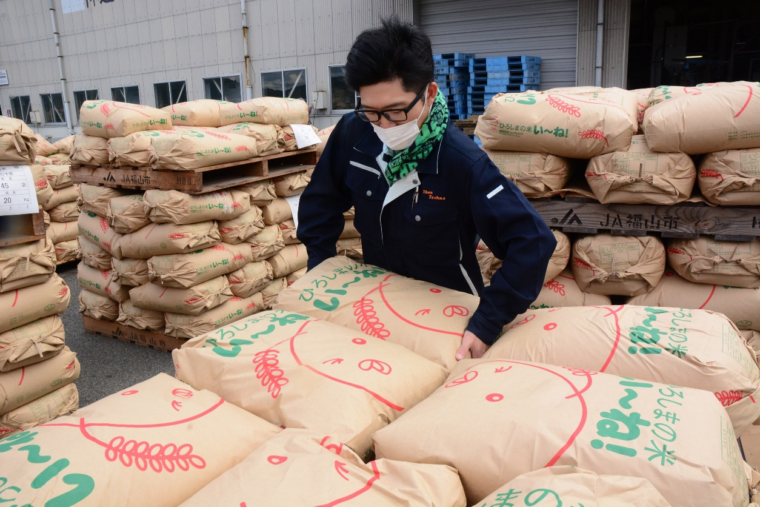
利用者数： |  | 2名 | 職員： １名

＜目的＞
●農業を通じて、社会参画できるように農福連携を行い
受け入れやすい環境を作る。
●身体を動かし汗を流して働くことにより体力向上につなげ
自信やいきがいに繋げていく。

＜成果＞
●利用者の技術向上と就労職種の選択肢が増えた。
●大きなクレームもなく、連携先から信頼を得られている。
●目配り・気配りが培われている。
＜課題＞
●JAファームふくやま職員様と業務指示に対しての理解
及び行動に移すまでの指示支援。
●業務のレベルアップを求められた際の習得に向けての
サポート。

連携先の企業等の意見または評価

連携した結果に対する意見または評価
 | 作業については、指導員を通して支持をいただき、よく理解して作業いただけたと思います。
 | また、自発的に気付いて作業をされ、前向きな姿勢が感じられました。

今後の連携強化に向けた課題
 | 来ていただく方によって、作業の得て不得手がはっきりしているので、事前打ち合わせが重要である。
 | 農業は天候により作物の生育や作業が変更となることが多く、事前のスケジュール調整が難しい。

連携先企業名 |  |  | JAファームふくやま |  |  | 担当者名 |  |  | 石黒 敬三

